Hinweise
Excel-Inside Solutions Freeware |  |  | zurück
Bildverwaltungs-Tool

Version | : | 1.00 · 200221

Contact | : | Alois Eckl
 |  | Grabbestraße 25
 |  | 90427 Nürnberg
 |  | Germany

Mail | : | alois.eckl@excel-inside.de
Web | : | www.excel-inside.de
 |  | www.excel-live.de

Copyright | : | © 2020 by Excel-Inside Solutions - All rights reserved

Bedienungsanleitung

Die Bedienung des Tools erfolgt über die neu Registerkarte "Bildverwaltung"

Dort befinden sich die folgenden Befehle:

1. Bilder importieren

Über diesen Befehl werden die Bilder aus einem Verzeichnis in Excel eingelesen, also importiert.
Beim Klick auf diesen Befehl öffnet sich ein Dialogfenster, über welches das Bilder-Verzeichnis
ausgewählt wird.
Navigieren Sie zu dem gewünschten Verzeichnis und bestätigen Sie die Auswahl mit einem Klick
auf die Schaltfläche OK.
Damit werden alle Bilder aus dem gewählten Verezichnis importiert und in Spalte D auf dem
Blatt Bilder ab Zeile 11 eingetragen.

Hinweis: Die Größe der Bild-Anzeige kann verändert werden, indem die Breite der Spalte D geändert
wird. Je schmäler die Spalte D ist, desto kleiner wird das Bild eingefügt. Beachten Sie bitte, dass
die gewünschte Spaltenbreite vor dem Import-Vorgang eingestellt wird, da eine nachträglich
Änderung keine Auswirkung auf die Bildgröße hat.

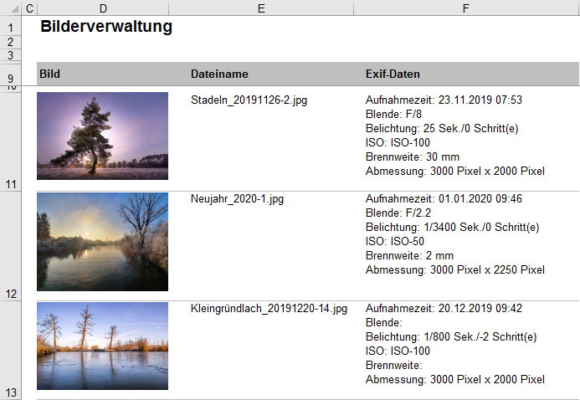

Abhängig von der Anzahl der Bilder sowie von der Bildgröße kann der Importvorgang etwas
Zeit in Anspruch nehmen!

Neben den Bildern wird in Spalte E der Dateiname des Bildes ausgegeben und in Spalte F die
Exif-Daten der jeweiligen Aufnahme.

Folgende Exif-Daten werden dargestellt:
- Aufnahmezeit
- Blende
- Belichungszeit
- ISO
- Brennweite
- Abmessungen des Bildes in Pixel

Bei jedem Import-Vorgang werden die neuen Bilder unten an die bestehende Bilder-Liste
angehängt.

2. Bilder löschen

Über den Befehl Bilder löschen werden alle Bilder und Bildinformationen aus der Excel-Tabelle
gelöscht.
Die Bilder, welche auf der Festplatte gespeichert sind bleiben selbstverständlich unverändert
bestehen. Es wird nur der Inhalt der Excel-Datei gelöscht, nicht das Bild selbst.

3. PDF erzeugen

Mit diesem Befehl wird die Excel-Tabelle inkl. der Bildnamen und Exif-Daten in einer PDF-Datei
ausgegeben. Diese kann an Kunden, Bekannte etc. weitergegeben werden.
Damit kann die Bilder-Liste auch ohne Excel betrachtet werden.

